Integration
25.2 Integration
 | Thiết bị có 4 module GPIO_V2, mỗi module hỗ trợ 32 chân GPIO có khả năng cấu hình input/output.
 | Tổng cộng hỗ trợ tối đa 128 chân GPIO, tuy nhiên số lượng thực tế phụ thuộc vào cấu hình và pinmux.
 | Mỗi chân:
 | Có thể dùng để sinh ngắt (interrupt) hoặc tín hiệu đánh thức (wake-up).
 | Có thể được dùng cho giao tiếp bàn phím.
 | Có 2 đường ngắt phục vụ cho hệ thống đa nhân (bi-processor).
 | GPIO0 nằm trong Wakeup domain → có thể dùng để đánh thức hệ thống từ nguồn ngoài.
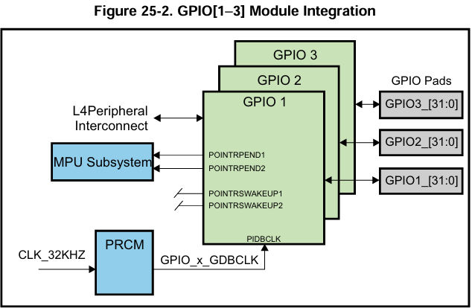
 | GPIO1 đến GPIO3 nằm trong Peripheral domain.
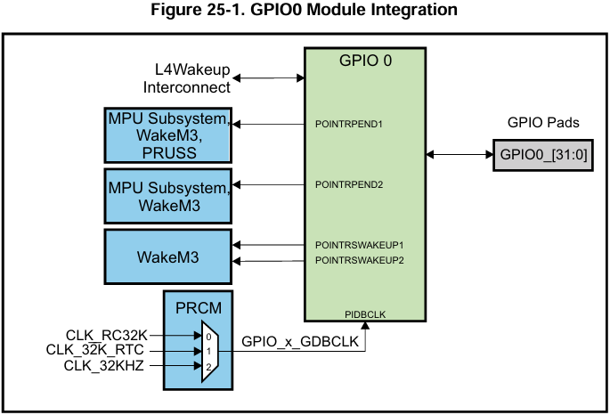

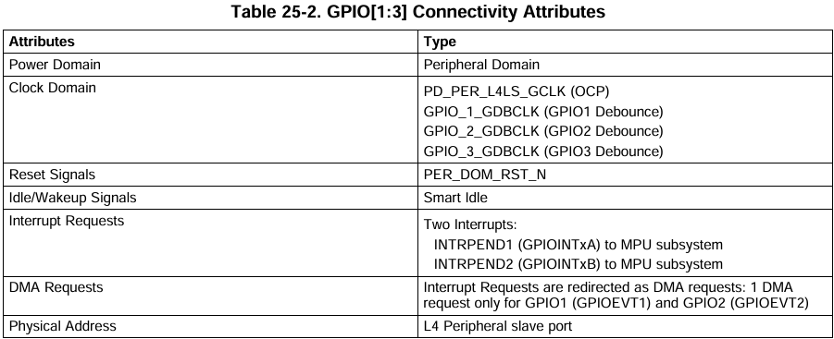
25.2.1 GPIO Connectivity Attributes
 | The general connectivity attributes for the GPIO modules in the deviceare shown in Table 25-1 and Table25-2.
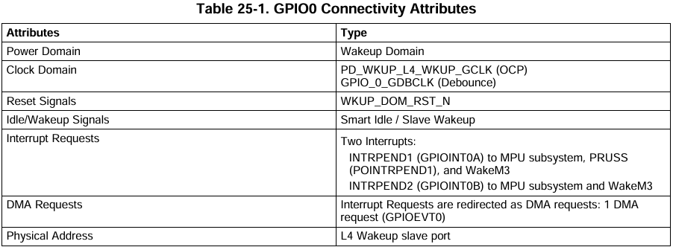

25.2.2 GPIO Clock and Reset Management
 | 🧠 Tổng quan:
 | GPIO module cần 2 loại clock:
 | 1. Functional/Interface clock: dùng cho toàn bộ module và OCP interface.
 | 2. Debounce clock: dùng riêng cho khối debounce (lọc nhiễu khi làm input cho phím/bàn phím).

 | ✅ GPIO0 – Đặc biệt hơn các GPIO khác:
 | Functional clock:
 | Nguồn: CORE_CLKOUTM4 / 2
 | Tên clock: pd_wkup_l4_wkup_gclk
 | Tần số tối đa: 100 MHz

 | Debounce clock: chọn 1 trong 3 nguồn qua thanh ghi CLKSEL_GPIO0_DBCLK:
 | CLK_RC32K – Oscillator nội tần số ~32.768 kHz
 | CLK_32KHZ – Clock từ PLL PERPLL
 | CLK_32K_RTC – Oscillator ngoài

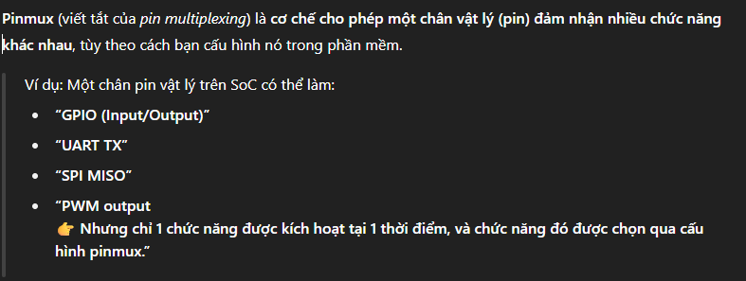
25.2.3 GPIO Pin List
 | ✅ Cấu trúc tổng quát:
 | Mỗi module GPIO cung cấp 32 chân I/O.
 | Tổng cộng: 128 chân GPIO → Từ GPIO0_0 đến GPIO3_31.
 | Tất cả các chân GPIO đều có thể là input hoặc output.
 | Hầu hết các chân này được chia sẻ (multiplexed) với các chức năng khác như UART, SPI, PWM,... và cần cấu hình thông qua pinmux.

